仮シナリオ
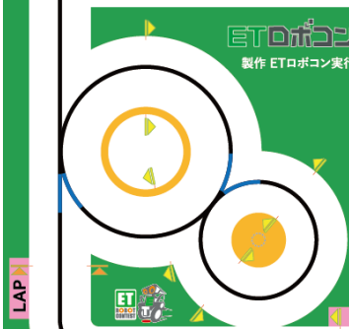
仮シナリオ
 |  | シーン 番号 | 走行方法 | 終了条件 |  | 備考
 |  |  |  | ラインカラー条件 | 走行距離条件
 |  | ① | 青ライントレース | 黒色検知
 |  | ② | 右旋回 → 直進 | 黒色検知 |  | シーン分けたほうが良い？カーブ？
③
 |  | ③ | 黒ライントレース | 青色検知
 |  | ④ | 直進 | 黒色検知
 |  | ⑤ | 黒ライントレース | 青色検知
⑧
 |  | ⑥ | カーブ(反時計回り) | 黒色検知
 |  | ⑦ | 黒ライントレース | 青色検知
②
 |  | ⑧ | カーブ(時計回り) | 黒色検知

⑥
～～懸念事項～～ ・ラインカラー判定地点に誤差があると走行に影響アリ？ ・チェックポイント両端に障害物ある可能性(衝突回避機能いる？)
①
⑦
④

⑤

 | 水色：ライントレース
 | 桃色：シナリオ

